Gráfico 1.8.1-4
CES. Informe de Situación Económica y Social de Castilla y León en 2021

Gráfico 1.8.1-4
Presupuestos iniciales, créditos definitivos, obligaciones reconocidas y grado de ejecución
(sobre créditos definitivos), 2013-2020
(millones de euros y porcentaje)

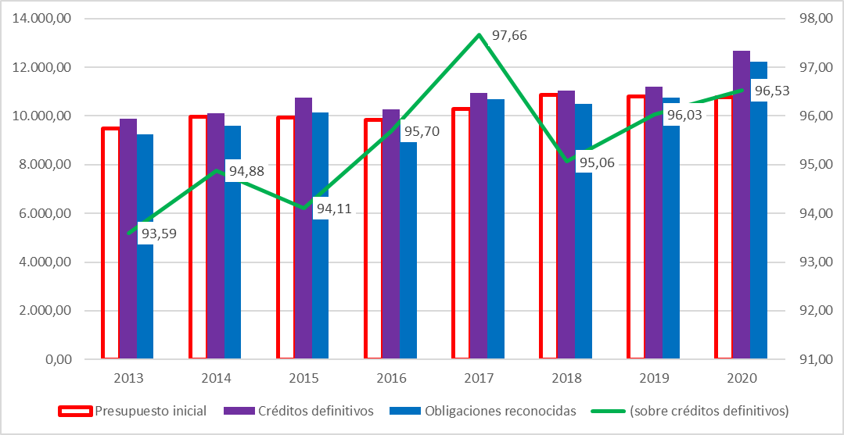

Fuente: Elaboración propia con datos de la Consejería de Economía y Hacienda de la Junta de Castilla y León.

Hoja1
 | Presupuesto inicial | Créditos definitivos | Obligaciones reconocidas | (sobre créditos definitivos)
2012 | 9,720.05 | 11,079.94 | 10,417.06 | 94.02
2012 | 9,720.05 | 11,079.94 | 10,417.06 | 94.02
2013 | 9,481.62 | 9,890.29 | 9,256.78 | 93.59
2014 | 9,957.79 | 10,105.33 | 9,587.46 | 94.88
2015 | 9,920.81 | 10,763.44 | 10,129.37 | 94.11
2016 | 9,843.70 | 10,256.08 | 9,814.76 | 95.70
2017 | 10,293.19 | 10,933.96 | 10,678.12 | 97.66
2018 | 10,859.22 | 11,055.90 | 10,509.97 | 95.06
2019 | 10784.98 | 11204.58 | 10759.35 | 96.03
2020 | 10752.61 | 12666.41 | 12227.32 | 96.53

 | Presupuesto inicial | Créditos definitivos | Obligaciones reconocidas | (sobre créditos definitivos)
2013 | 9,481.62 | 9,890.29 | 9,256.78 | 93.59
2014 | 9,957.79 | 10,105.33 | 9,587.46 | 94.88
2015 | 9,920.81 | 10,763.44 | 10,129.37 | 94.11
2016 | 9,843.70 | 10,256.08 | 9,814.76 | 95.70
2017 | 10,293.19 | 10,933.96 | 10,678.12 | 97.66
2018 | 10,859.22 | 11,055.90 | 10,509.97 | 95.06
2019 | 10784.98 | 11204.58 | 10759.35 | 96.03
2020 | 10752.61 | 12666.41 | 12227.32 | 96.53

